記入方法の説明
① | 「団体登録」のシートについて団体名と申し込み責任者の欄を記入してください。
 | 他の項目は自動で入力されるの記入不要です。

➁ | 「計算シート」のシートは、登録するチームの所属リーグ名(男子・女子・男子シニア)
 | 前年度の部(新規の場合は新規)、 チーム名を記入してください。

 | 「登録シート」に記入して選手情報を参照して、人数や個人登録の金額など自動で
 | 表示されます。

➂ | 「登録シート」に選手の情報、所属するチーム名など入力してださい。
 | ➁の「計算シート」に反映されます。
 | 新規の選手は会員番号の欄は空白にしてください。

 | 申し込みしたあとの選手の削除については取り消し線で指定せずに削除してください。
 | 変更についても変更後の選手だけを記入してください。
 | 変更版を提出する際のメール本文に変更前後の選手のチーム名等について記載してください。

④ | 「チーム一覧」のシートは登録シートを参照してチームの選手一覧を自動で
 | 入力されます。
 | 入力は不要なので、正しくチーム一覧に選手が表示されていることを確認してくたせさい。

➄ | 入力方法が不明な場合は東のメール「masaton@nsknet.or.jp」か携帯０９０－１６３０－８９００まで
 | 連絡ください対応します。

 | ①は簡単なので、➁と➂の記入例を示します。

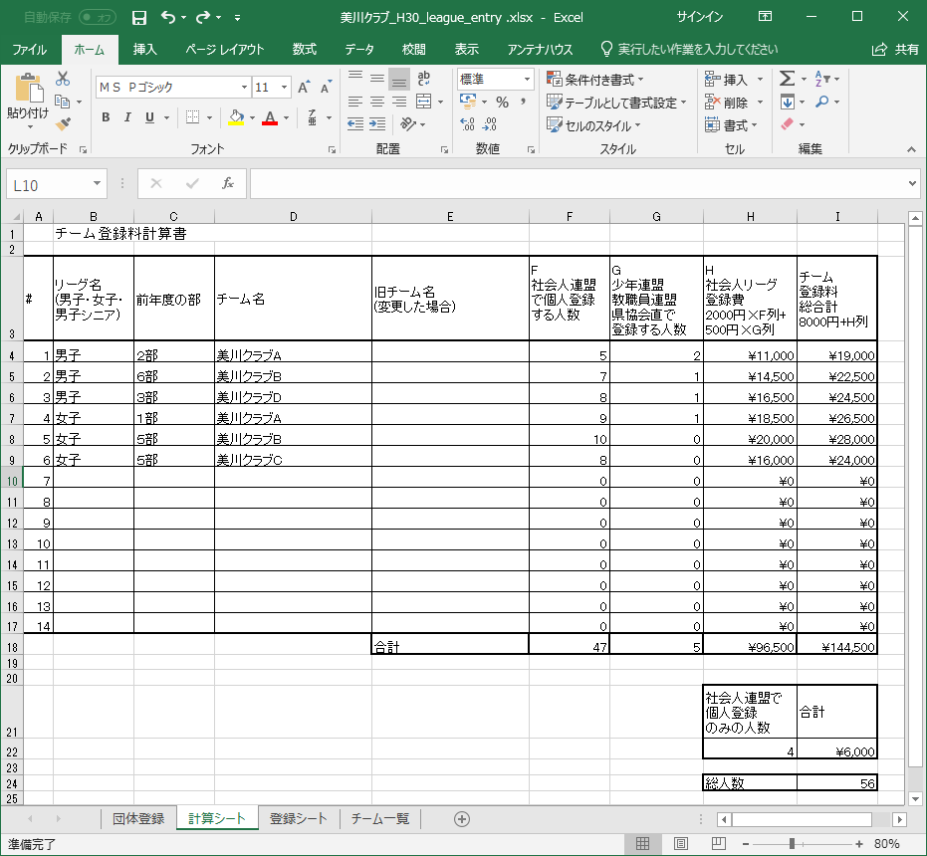
➁の例

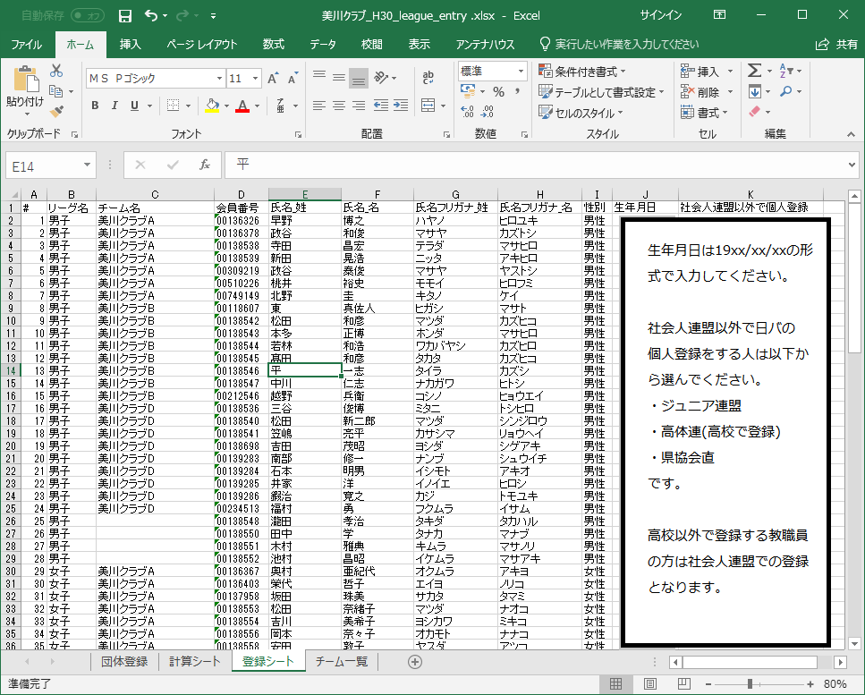
➂の例

